画面
機能設計書 |  |  | システム名 | プロジェクト名 | 登録日付 |  | 更新日付
 |  |  | Biz-X POTTS
画面レイアウト |  |  | サブシステム名 | 機能名名 | 登録担当者 |  | 更新担当者
 |  |  | 入荷 | 入荷確定

 | 画面レイアウト

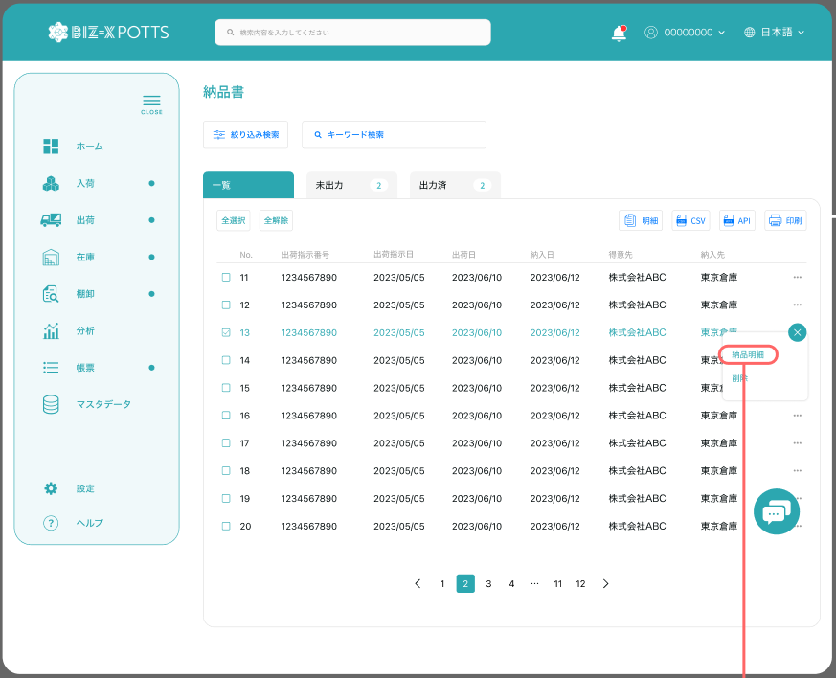

入荷確定

入荷予定日

未確定
確定済

確定 キャンセル

 |  |  |  |  |  | 確定済一覧を表示する

 |  |  |  |  |  | 未確定一覧を表示する

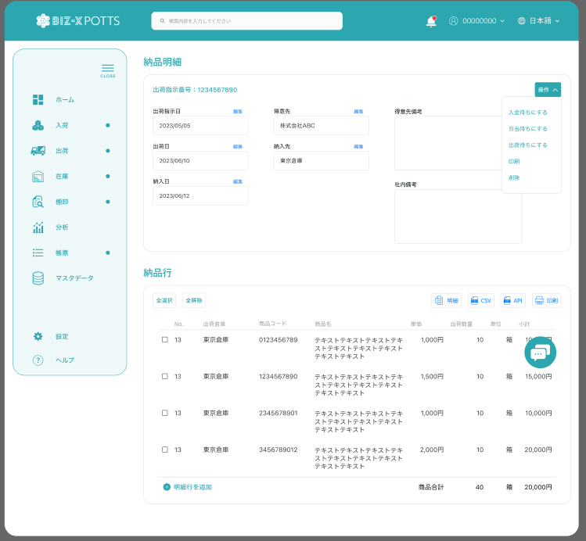

 |  |  |  |  |  | 項目を参照
 |  |  |  |  |  | 【画面項目定義】

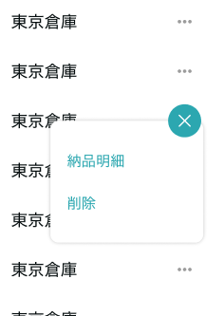

明細
キャンセル

 |  | ダイアログ
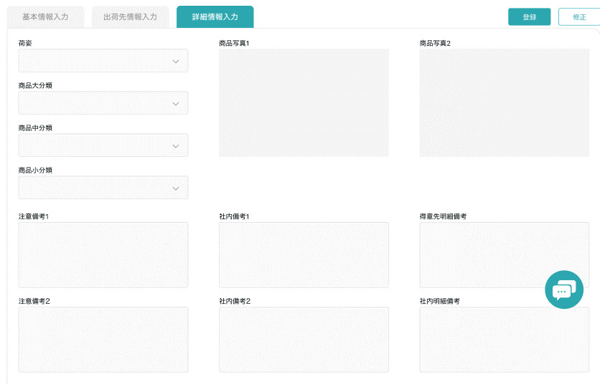

 |  |  |  |  |  |  |  | 項目を参照
 |  |  |  |  |  |  |  | 【画面項目定義】

画面 (SP)
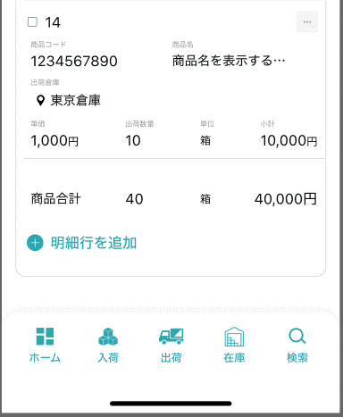
機能設計書 |  | システム名 |  |  | プロジェクト名 | 登録日付 | 更新日付
 |  | Biz-X POTTS
画面レイアウト |  | サブシステム名 |  |  | 機能名名 | 登録担当者 | 更新担当者
 |  | 入荷 |  |  | 入荷確定

 | 画面レイアウト

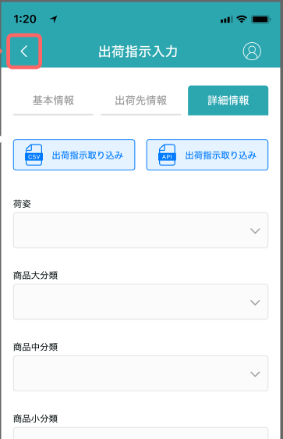

入荷確定

入荷予定日

检索

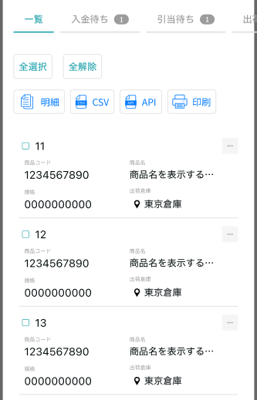
未确定
确定济

确定
取消

明细

 |  |  | 項目はPC端を参照

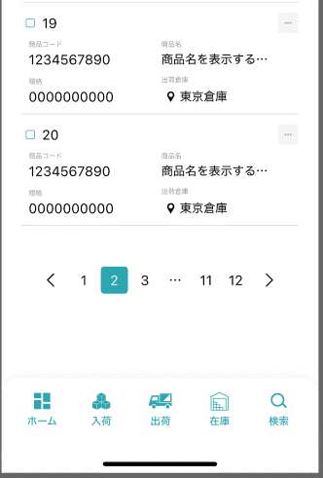

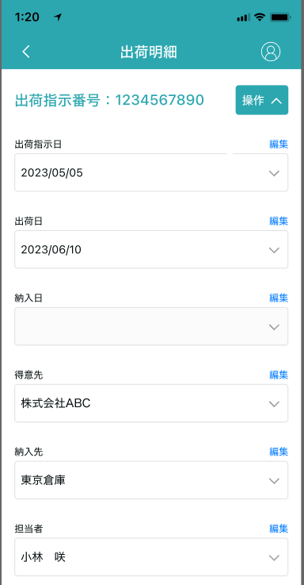

入荷確定

 |  |  |  | 項目はPC端を参照

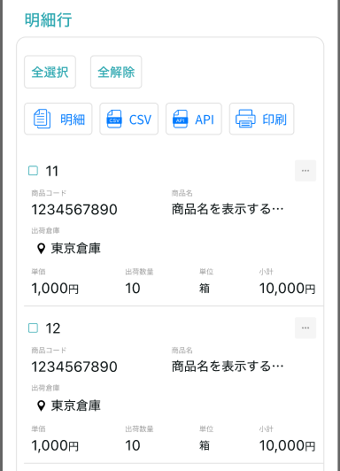

入荷確定

明细

取消

画面項目定義 (SP)
機能設計書 |  |  | システム名 |  |  |  | プロジェクト名 |  |  |  |  |  | 登録日付 |  |  | 更新日付
 |  |  | Biz-X POTTS
画面項目定義 |  |  | サブシステム名 |  |  |  | 機能名名 |  |  |  |  |  | 登録担当者 |  |  | 更新担当者
 |  |  | 入荷 |  |  |  | 入荷確定
PC端を参照
No | 項目名 | ID | 種類 | 属性 | DB 桁数 | 画面 桁数 | IO | タブ | 必須 | 表示 | 配置 | IME | ref | chk | 書式 |  | 概要 | 登録時仕様 |  | 更新時仕様
 |  |  |  |  |  |  |  |  |  |  |  |  |  |  |  |  |  | 取得元 | 仕様 | 取得元 （照会/削除も同様） | 仕様

 | 検索条件
 | 入荷予定日 |  |  |  |  |  |  |  |  |  |  |  |  |  |  |  |  | dtb_receive(入荷予定) | 入荷予定日
 | 入荷確定一覧
 | ID |  |  |  |  |  |  |  |  |  |  |  |  |  |  |  |  | dtb_receive(入荷予定) | ID
 | 入荷予定番号 |  |  |  |  |  |  |  |  |  |  |  |  |  |  |  |  | dtb_receive(入荷予定) | 入荷予定番号
 | 入荷予定日 |  |  |  |  |  |  |  |  |  |  |  |  |  |  |  |  | dtb_receive(入荷予定) | 入荷予定日
 | 仕入先 |  |  |  |  |  |  |  |  |  |  |  |  |  |  |  |  | dtb_receive(入荷予定) | 仕入先_名称
 | 入荷状態 |  |  |  |  |  |  |  |  |  |  |  |  |  |  |  |  | dtb_receive(入荷予定) | 入荷状態
 | 入荷確定明細
 | 入荷予定番号 |  |  |  |  |  |  |  |  |  |  |  |  |  |  |  |  | dtb_receive(入荷予定) | 入荷予定番号
 | 入荷予定日 |  |  |  |  |  |  |  |  |  |  |  |  |  |  |  |  | dtb_receive(入荷予定) | 入荷予定日
 | 仕入先 |  |  |  |  |  |  |  |  |  |  |  |  |  |  |  |  | dtb_receive(入荷予定) | 仕入先_名称
 | 仕入先備考 |  |  |  |  |  |  |  |  |  |  |  |  |  |  |  |  | dtb_receive(入荷予定) | 社内備考１
 | 社内備考 |  |  |  |  |  |  |  |  |  |  |  |  |  |  |  |  | dtb_receive(入荷予定) | 社内備考２
 | 入荷確定明細一覧
 | ID |  |  |  |  |  |  |  |  |  |  |  |  |  |  |  |  | dtb_receive_detail(入荷予定明細) | ID
 | 商品コード |  |  |  |  |  |  |  |  |  |  |  |  |  |  |  |  | mtb_product(商品マスタ) | 商品コード
 | 商品名 |  |  |  |  |  |  |  |  |  |  |  |  |  |  |  |  | mtb_product(商品マスタ) | 商品_名称
 | 単価 |  |  |  |  |  |  |  |  |  |  |  |  |  |  |  |  | dtb_receive_detail(入荷予定明細) | 仕入単価
 | 入庫数 |  |  |  |  |  |  |  |  |  |  |  |  |  |  |  |  | dtb_receive_detail(入荷予定明細) | 入庫済数量
 | 規格 |  |  |  |  |  |  |  |  |  |  |  |  |  |  |  |  | mtb_product(商品マスタ) | 商品_規格
 | 入荷確定状態 |  |  |  |  |  |  |  |  |  |  |  |  |  |  |  |  | dtb_receive_detail(入荷予定明細) | 入荷確定
 | 小計 |  |  |  |  |  |  |  |  |  |  |  |  |  |  |  | 入庫数＊単価
 | 入荷確定明細一覧ダイアログ
 | 入荷予定明細行No |  |  |  |  |  |  |  |  |  |  |  |  |  |  |  |  | dtb_receive_detail(入荷予定明細) | 入荷予定明細行No
 | 商品コード |  |  |  |  |  |  |  |  |  |  |  |  |  |  |  |  | mtb_product(商品マスタ) | 商品コード
 | 商品名 |  |  |  |  |  |  |  |  |  |  |  |  |  |  |  |  | mtb_product(商品マスタ) | 商品_名称
 | 単価 |  |  |  |  |  |  |  |  |  |  |  |  |  |  |  |  | dtb_receive_detail(入荷予定明細) | 仕入単価
 | 入庫数 |  |  |  |  |  |  |  |  |  |  |  |  |  |  |  |  | dtb_receive_detail(入荷予定明細) | 入庫済数量
 | 規格 |  |  |  |  |  |  |  |  |  |  |  |  |  |  |  |  | mtb_product(商品マスタ) | 商品_規格
 | 消費期限 |  |  |  |  |  |  |  |  |  |  |  |  |  |  |  |  | dtb_product_location(商品在庫位置) | 消費期限
 | ロット番号 |  |  |  |  |  |  |  |  |  |  |  |  |  |  |  |  | dtb_product_location(商品在庫位置) | ロット番号
 | シリアル |  |  |  |  |  |  |  |  |  |  |  |  |  |  |  |  | dtb_product_location(商品在庫位置) | シリアル
 | 仕入先明細備考 |  |  |  |  |  |  |  |  |  |  |  |  |  |  |  |  | dtb_receive_detail(入荷予定明細) | 社内備考１
 | 社内明細備考 |  |  |  |  |  |  |  |  |  |  |  |  |  |  |  |  | dtb_receive_detail(入荷予定明細) | 社内備考２
 | 商品_写真１ |  |  |  |  |  |  |  |  |  |  |  |  |  |  |  |  | mtb_product(商品マスタ) | 商品_写真１
 | 商品_写真2 |  |  |  |  |  |  |  |  |  |  |  |  |  |  |  |  | mtb_product(商品マスタ) | 商品_写真2
 | 商品_社内備考１ |  |  |  |  |  |  |  |  |  |  |  |  |  |  |  |  | mtb_product(商品マスタ) | 商品_社内備考１
 | 商品_社内備考2 |  |  |  |  |  |  |  |  |  |  |  |  |  |  |  |  | mtb_product(商品マスタ) | 商品_社内備考2
 | 商品_注意備考１ |  |  |  |  |  |  |  |  |  |  |  |  |  |  |  |  | mtb_product(商品マスタ) | 商品_注意備考１
 | 商品_注意備考2 |  |  |  |  |  |  |  |  |  |  |  |  |  |  |  |  | mtb_product(商品マスタ) | 商品_注意備考2

イベント仕様 (SP)
機能設計書 |  |  | システム名 |  | プロジェクト名 | 登録日付 |  | 更新日付
 |  |  | Biz-X POTTS
イベント仕様 |  |  | サブシステム名 |  | 機能名名 | 登録担当者 |  | 更新担当者
 |  |  | 入荷 |  | 入荷確定
PC端を参照
No | 対象 | イベント |  | 処理内容 |  |  | 備考
 |  | 初期化 |  | 检索条件【入荷予定日】默认为当日时间。进行检索 检索表：【dtb_receive(入荷予定)】 检索条件：【入荷予定日】=入力的【入荷予定日】 【入荷状態】in【4:入荷確定待ち 5:入荷済み】 【会社_ID】=登陆者的【会社ID】 【削除区分】=【2:未削除】 按照【入荷予定日】降序排列 同时检索其他tab数据的数量显示在画面上 默认显示一览页面 |  |  | 一覧：4:入荷確定待ち 5:入荷済み 未確定：4:入荷確定待ち 確定済： 5:入荷済み
 |  | 检索 |  | 根据输入的检索条件进行检索，逻辑同初期化
 |  | tab切换 |  | tab切换时，对应检索条件变更，进行检索 一览：【入荷状態】in【4:入荷確定待ち 5:入荷済み】 未确定：【入荷状態】in【4:入荷確定待ち 】 确定济：【入荷状態】in【5:入荷済み】
 |  | 全选择/全解除 |  | 点击按钮可以全选择/全解除当前页表中所有数据
 | table顶部按钮 | 确定 |  | 未确定tab中显示按钮 循环更新选中的数据 1check 选中数据【入荷状態】=【4:入荷確定待ち】以外的场合，提示【有数据确定未成功】 跳过当前数据，进入下一条 2更新表dtb_receive(入荷予定) 字段【入荷状態】=【5:入荷済み】 3循环更新表dtb_receive_detail(入荷予定明細) 字段【入荷確定】=【1:ON】 4提示更新完成，刷新未确定tab中数据 |  |  | 提示在所有数据更新完成后提示
 | table顶部按钮 | 取消 |  | 確定済tab中显示按钮 1check选中数据中是否有連携済的数据 【連携済】是【1:ON】的数据>0件的场合 弹窗提示警告【当前选中入荷数据有已经连携过数据，是否要取消入荷确认】 【取消】：关闭窗口，取消动作结束 【确认】：继续执行一下操作 循环更新选中的数据 2check 选中数据【入荷状態】=【 5:入荷済み】以外的场合，提示【有数据取消未成功】 跳过当前数据，进入下一条 3更新表dtb_receive(入荷予定) 字段【入荷状態】=【4:入荷確定待ち】 4循环更新表dtb_receive_detail(入荷予定明細) 字段【入荷確定】=【2:OFF(default)】 5提示取消完成，刷新確定済tab中数据 |  |  | 提示在所有数据更新完成后提示
 | table顶部按钮 | 印刷 |  | 出力当前选中数据的入荷確定一覧文件
 | table一览行数据 | 明细 |  | 跳转进入详细画面，传递参数【入荷予定ID】
 |  | 入荷明细初期化 |  | 根据传入参数（入荷予定ID）检索数据显示在画面上 上部：出荷明细，对应表：dtb_receive(入荷予定) 下部：明细行：对应表：dtb_receive_detail(入荷予定明細)
 |  | 返回 |  | 返回上一页
 | 入荷明细行数据 | 明细 |  | 跳转明细弹窗画面，传递参数（入荷予定明細ID） 根据传递参数，检索表【dtb_receive_detail(入荷予定明細)】，画面表示 *只是数据查看页面。右侧点击关闭按钮返回 |  |  | 关联表：dtb_product_location(商品在庫位置) dtb_rev_ship_location(商品入出荷位置) mtb_product(商品マスタ)
 | 入荷明细行数据 | 取消 |  | 1check当前入荷予定明細据字段【入荷確定】=【2:OFF(default)】场合， 已经取消过不能在进行取消，提示错误 2check当前数据对应表【dtb_receive(入荷予定)】的【連携済】是【1:ON】的场合，弹窗提示警告【当前入荷数据已经连携过，是否要取消入荷确认】 【取消】：关闭窗口，取消动作结束 【确认】：继续执行一下操作 3判断表【dtb_receive(入荷予定)】的【入荷状態】 如果【入荷状態】=5:入荷済み的场合更新字段 以外的场合，取消失败，提示【入荷状態不正确，取消失败】逻辑结束 4更新表dtb_receive(入荷予定) 字段【入荷状態】=【4:入荷確定待ち】 5更新表dtb_receive_detail(入荷予定明細) 字段【入荷確定】=【2:OFF(default)】 6提示取消完成，刷新入荷明细行一览数据

